Kilo für Kilo!
Vielen Dank für deinen Einkauf und deine Unterstützung!

Schau dir das Einleitungsvideo an!

Freebie Version - 04.11.2019

 |  | https://youtu.be/y3EPmxjk83E


 | Der Autor

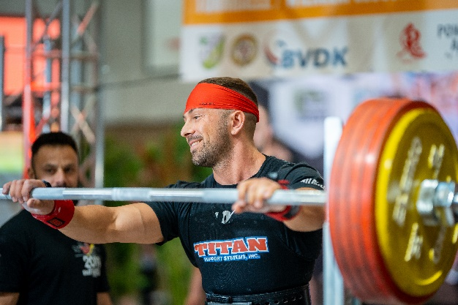
 |  |  | Die Idee, der Inhalt.
 |  |  | Pascal Su
 |  |  | support@kilofuerkilo.de
 |  |  | https://www.kilofuerkilo.de

 |  |  | Impressum findest du auf:
 |  |  | https://www.kilofuerkilo.de/about

 | Copyright 2019 – Alle Inhalte, insbesondere Texte, Fotografien und Grafiken sind urheberrechtlich geschützt. Alle Rechte, einschließlich der Vervielfältigung, Veröffentlichung, Bearbeitung und Übersetzung, bleiben vorbehalten, Kilo für Kilo - Anfängerprogramm. Wer gegen das Urheberrecht verstößt (z.B. Inhalte unerlaubt kopiert), macht sich gem. §§ 106 ff UrhG strafbar, wird zudem kostenpflichtig abgemahnt und muss Schadensersatz leisten (§ 97 UrhG). Nach § 106 UrhG wird, wer vorsätzlich ein Werk unerlaubt vervielfältigt, verbreitet oder öffentlich wiedergibt (= im Internet veröffentlicht), mit Freiheitsstrafe bis zu drei Jahren oder mit Geldstrafe bestraft.

1RM-Rechner

Trage hier dein 1RM ein ↓

Übung | Gewicht | Reps | (est) 1RM

Kniebeuge | 100 | 6 | 116.1

Bankdrücken |  | 1 | 0.0

Kreuzheben |  | 1 | 0.0

OHP |  | 1 | 0.0

